Leeswijzer
Leeswijzer

In deze leeswijzer wordt kort de inhoud van de tabel besproken. Daarna wordt ingezoomd op enkele bevindingen uit de tabel. Daarbij worden relatieve verhoudingen genoemd. Percentages zijn niet terug te vinden in de tabel (waar enkel aantallen in staan) maar zijn wel te berekenen op basis van de tabel.

Inhoud tabel
De tabel toont het aantal personen met een loonkostensubsidie op grond van de Participatiewet (LKS P-wet), uitgesplitst naar enkele achtergrondkenmerken: vrijlating inkomsten, type huishouden en omvang baan partner, allen verdeeld naar vier uitkeringsposities (alleen een bijstandsuitkering, bijstand en een baan, alleen een baan of geen bijstand en geen baan). Het peilmoment is 31 maart 2021.

Uitkeringspositie van personen met LKS P-wet
Eind maart 2021 ontvingen ruim 23 duizend personen LKS P-wet. Het merendeel van hen, ruim 20 duizend personen, ofwel 88 procent, had een baan zonder bijstandsuitkering. Daarnaast had 8 procent (1 900 personen) een baan en een bijstandsuitkering, had 1 procent (240 personen) geen baan maar wel bijstand en had 2 procent (560 personen) geen baan en geen bijstand.

Personen met LKS P-wet en vrijlating inkomsten
Informatie over vrijlating van inkomsten is afkomstig uit de Bijstandsuitkeringenstatistiek (BUS). Het is alleen van toepassing op personen die een bijstandsuitkering ontvangen. Daarom zijn in de tabel de personen die een uitkeringspositie zonder werk hebben ingedeeld in de categorie 'Vrijlating inkomsten niet ingevuld'. Verder is vrijlating van inkomsten alleen relevant als de persoon in kwestie naast de bijstandsuitkering een betaalde baan heeft. Onderstaande figuur laat zien dat bij het grootste deel van de personen met LKS P-wet, een baan en bijstand (1 320 van de 1 900 personen, 69 procent) geen sprake is van vrijlating van inkomsten. Bij 16 procent (310 van de 1 900 personen) is er wel vrijlating van inkomsten en bij 15 procent (280 van de 1 900 personen) is dit kenmerk in de BUS niet ingevuld. Verder toont de figuur dat bij ongeveer driekwart van de personen met bijstand die niet werken (180 van de 240 personen), het kenmerk 'Vrijlating inkomsten' in de BUS niet ingevuld is; bij de overigen is aangegeven dat er geen sprake is van vrijlating van inkomsten.
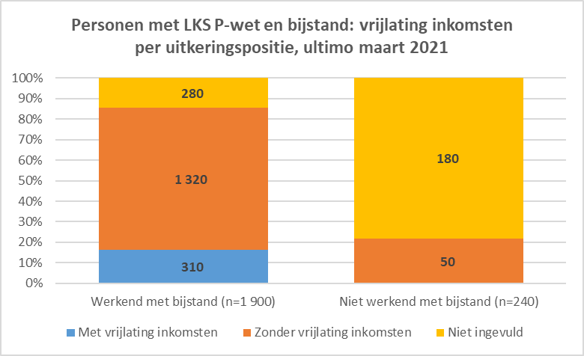

Personen met LKS P-wet naar type huishouden
Het aandeel personen met LKS P-wet dat tot een eenpersoons- danwel meerpersoonshuishouden behoort, varieert per uitkeringspositie. Het aandeel dat in een eenpersoonshuishouden woont is het grootst in de beide uitkeringsposities met bijstand; bij werkenden met bijstand is het 53 procent (1 000 van de 1 900 personen), bij niet werkenden met bijstand 50 procent (120 van de 240 personen). In deze twee groepen is het aandeel dat tot een meerpersoonshuishouden behoort het kleinst, namelijk in beide gevallen 46 procent.
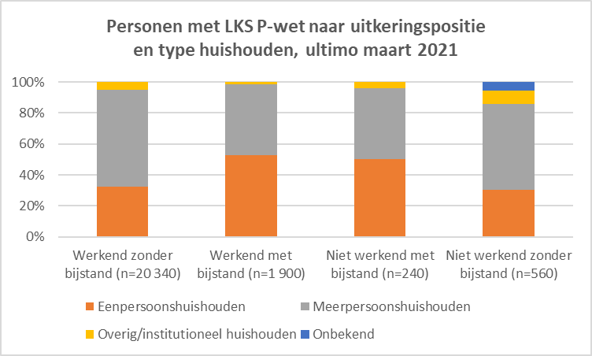

Personen met LKS P-wet naar omvang baan partner
Van alle personen die ultimo maart 2021 LKS P-wet ontvingen, heeft 18 procent een partner (4 130 van de 23 040 personen). Van de totale onderzoekspopulatie heeft 9 procent een partner met een baan (2 040 van de 23 040 personen). In de tabel wordt vervolgens weergegeven hoeveel uren de partner per week gemiddeld werkt.
Onderstaande figuur laat de omvang van de baan van de partner zien voor de personen met LKS P-wet die een werkende uitkeringspositie hebben. Bij de personen met LKS P-wet die niet werken - met name de niet werkenden met bijstand - zijn de aantallen met een (werkende) partner daarvoor te klein.
In de groep die werkt zonder daarnaast een bijstandsuitkering te ontvangen, is het aandeel dat een partner met een baan heeft 10 procent (1 950 van de 20 340 personen). De omvang van de baan van de partner is divers; bijna een derde (31 procent, 610 van de 20 340 personen) werkt 30 tot 35 uur per week, maar alle andere urenverdelingen komen ook voor. In de groep die werkt en een bijstandsuitkering ontvangt, is het aandeel dat een partner met een baan heeft 2 procent (30 van de 1 900 personen). De omvang van die baan is in tweederde van de gevallen (20 van de 30 personen) maximaal 12 uur per week.
